نموذج عام - متطلب خاص
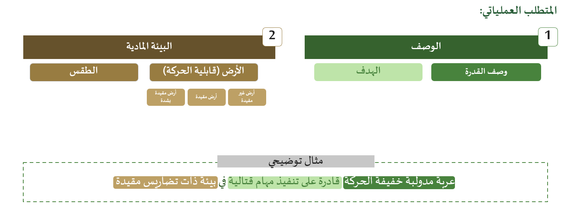
رمز القدرة | النوع | تعريف القدرة | المتطلبات العملياتية | سيناريوهات ومتطلبات التجارب | العنصر الفرعية المكونة للقدرة | الوحدات المستخدمة للقدرة | الجهات المحلية المستخدمة للقدرة | الشركات المصنعة للقدرة (العالمية)
بحسب ما يتم العمل به ضمن القدرات المستقبلية | بحسب ما يتم العمل به ضمن القدرات المستقبلية | التعريف عن القدرة .. الشكل الاستخدام والنوع وأبرز ما يميزها .. بالإضافة الى المعلومات التي يرى قائد المسار اضافتها مثال لتعريف صواريخ الدفاع الجوي: أنظمة صواريخ دفاع جوي مركب على عربة لتقديم الدفاع الجوي التكتيكي ضد الأهداف الجوية المعادية بجميع أنواعها ... الخ | تفصيل المتطلبات العملياتية كما بالشريحة ادناه: | يترك فارغا لحين استكمال اعمال مشروع التجارب | يترك فارغا لحين اكتمال اعمال مشروع سلاسل الامداد | 1- الوحدة المستخدمة للقدرة داخل الوزارة (لاواء الأمير سعد) / اسم القدرة المستخدمة في الوحدة 2- 3- | 1- الجهة المحلية المستخدمة للقدرة (حرس الحدود)/ اسم القدرة المستخدمة في هذه الجهة 2- 3- | 1- ذكر شركة مصنعة للقدرة (بحسب رغبة قائد المسار)/ اسم القدرة المصنعة من قبل هذه الشركة 2- 3-

